Sheet1
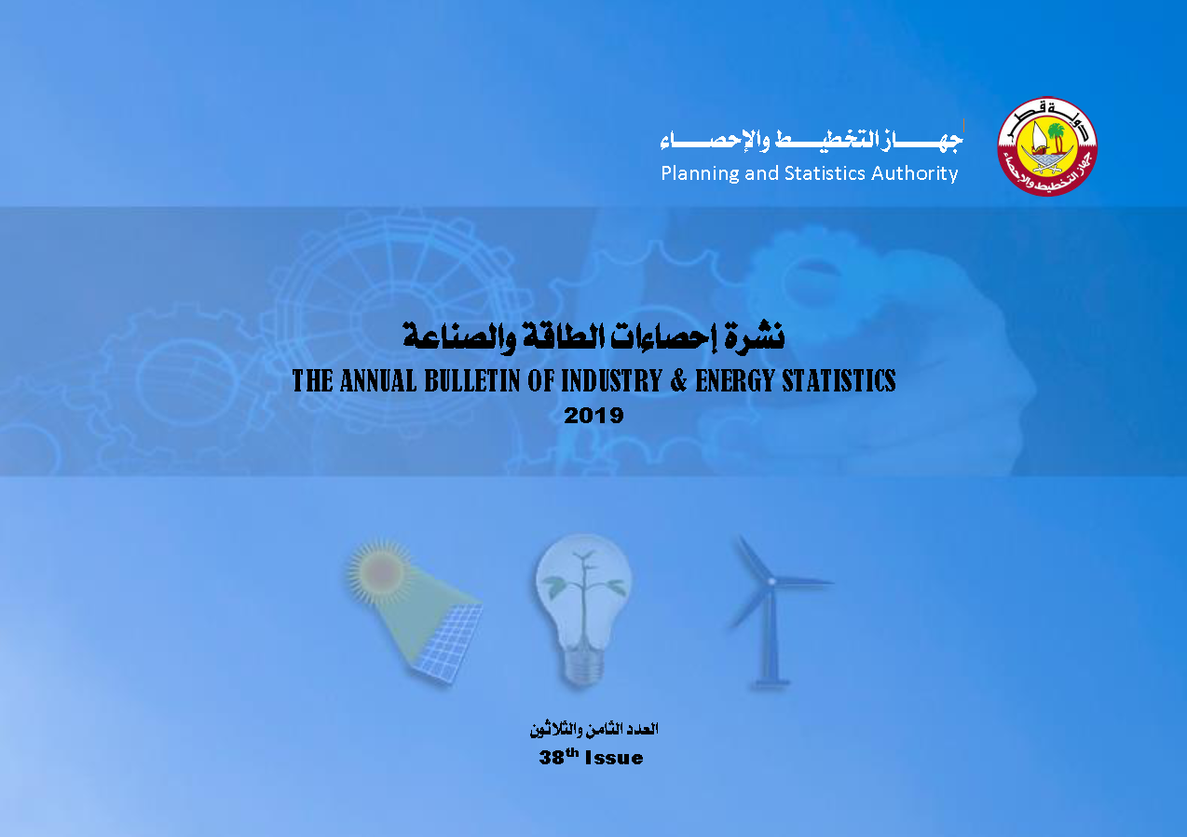

First
 State of Qatar Planning and Statistic Authority Statistics Department | دولـــــــــــة قــطــــــــــر جهاز التخطيط والإحصاء إدارة الإحصاءات

النشرة السنوية لإحصاءات الطاقة والصناعة The Annual Bulletin of Industry & Energy Statistics 2019

العدد 38 38th Issue

